상품제안서
페리오 치약50g+페리오칫솔+양치컵케이스 여행용세트 | 상품코드: S45767

 |  |  |  |  |  |  | 02-713-8555 | www.synergygift.co.kr
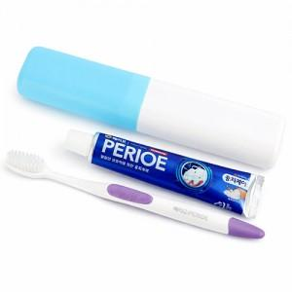 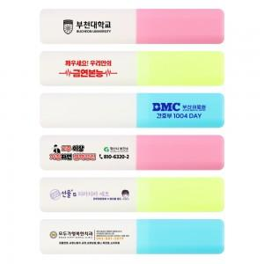

【상세/제작정보】

【인쇄/포장옵션】 | 실크, 풀칼라 / 포장불가능

【공급단가】 | 수량 | 200~ | 500~ | 1,000~ | 3,000~ | 10,000~
*VAT별도 | 단가 | 1,690원 | 1,650원 | 1,590원 | 1,520원 | 1,460원

【상품 URL】 | https://synergygift.co.kr:443/src/goods_detail.php?gdno=45767

